Титульный лист
 | СИСТЕМНЫЕ РЕШЕНИЯ ДЛЯ ЭЛЕКТРОМОНТАЖА

Чтобы начать работу с прайс-листом, выберите интересующий Вас раздел
Прайс-лист на продукцию ОБО БЕТТЕРМАНН
Версия 5.0/2025
Действует с 11.11.2025

Содержание: |  | Почта для обращений | msk@obo.com.ru
 |  | Новости | https://oborussia.ru/news/
Инструкция |  | Телефон | +7 (495) 231-19-58
Прайс-лист |  | Социальные сети ОБО БЕТТЕРМАНН:
Для проектирования
Каталоги по продукции
Калькулятор заказа

Для проектирования
Библиотека проектировщика

 | - Библиотека инструментов и баз данных для AutoCAD и Autodesk Revit - Видео-инструкции по проектированию - Техническая поддержка на всех этапах реализации проекта - Программы обучения для проектировщиков

3D-модели продукции в формате STP
Динамические блоки для AutoCAD
База данных для
CS Model Studio Кабельное хозяйство

Скрипты для BIM-моделирования
Калькулятор огнестойких проходок
Скрипт для подбора кабеленесущей системы под кабель

 | Перейти в Библиотеку проектировщика
 | Перейти на канал в YouTube Россия
 | Перейти на канал в YouTube Group
 | Перейти в обучающий центр

Каталоги по продукции
Каталог по системам молниезащиты и УЗИП |  | Каталог по кабеленесущим системам
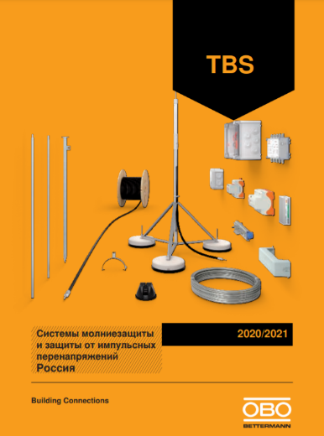 | Наименование: Каталог TBS 2020/2021 |  | Наименование: Каталог KTS 2020/2021
 | Название: «Системы молниезащиты и защиты от импульсных перенапряжений» |  | Название: «Кабеленесущие системы»
 | Формат: А4 |  | Формат: А4
 | Код для заказа: 9154249 |  | Код для заказа: 9158032
 | Описание: каталог содержит основную информацию по следующим видам продукции: |  | Описание: каталог содержит основную информацию по следующим видам продукции:
 | · устройства для защиты от перенапряжений; |  | · кабельные лотки системы RKS;
 | · компоненты для уравнивания потенциалов; |  | · крепежные и монтажные системы;
 | · решения для создания системы заземления; |  | · листовые кабельные лотки;
 | · компоненты для создания молниезащиты |  | · проволочные лотки;
 |  |  | · лестничные лотки;
 |  |  | · кабельные лотки для больших расстояний;
 |  |  | · вертикальные лестничные лотки;
 |  |  | · модульные системы для кабельных трасс;
 |  |  | · системы осветительных лотков;
Скачать каталог (pdf 34 MB) |  | Скачать каталог (pdf 26 MB) | · решения для кораблестроения.

Каталог по системам креплений и монтажа
 | Наименование: Каталог VBS 2021/2022
 | Название: «Системы креплений и монтажа»
 | Формат: А4
 | Код для заказа: 9146628
 | Описание: каталог содержит основную информацию по следующим видам продукции:
 | · распределительные монтажные коробки;
 | · монтажные коробки для бетонных и полых стен;
 | · клеммные колодки;
 | · кабельные вводы;
 | · пластиковые крепежные системы для труб;
 | · металлические крепежные системы для труб;
 | · специальные крепежные системы для труб;
 | · трубные зажимы;
 | · балочные зажимы;
Скачать каталог (pdf 44 MB) | · монтажные рейки и шины;
 | · кабельные зажимы;
 | · крепежные изделия.

